상품제안서
큐티리 55 안전발광우산(노랑) | 상품코드: S45148

 |  |  |  |  |  |  | 02-713-8555 | www.synergygift.co.kr
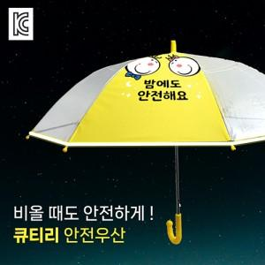

【상세/제작정보】

【인쇄/포장옵션】 | 실크, 풀칼라, 원단실크1도 / OPP(비닐)

【공급단가】 | 수량 | 50~ | 100~ | 300~ | 1,000~ | 5,000~
*VAT별도 | 노랑색 | 5,590원 | 5,280원 | 5,030원 | 4,900원 | 4,810원

【상품 URL】 | https://www.synergygift.co.kr:443/src/goods_detail.php?gdno=45148

